Planilha1
 |  |  |  |  |  |  |  |  | Função E
 |  |  |  |  | x1 | x2 | PADRÃO(P) | SAÍDA (S) | e1 | e2 | s
 | w1 |  |  |  | 0 | 0 | 0 | 0 | 1 | 1 | 1
x1 |  | bias |  |  |  |  |  |  | 1 | 0 | 0
0 | 0.7 |  |  |  |  |  |  |  | 0 | 1 | 0
 |  |  |  | S |  |  |  |  | 0 | 0 | 0
 |  | -0.8 | -0.8 | 0 | Cálculo do erro
x2 |  |  |  |  | e == | 0 |  |  | Função OU
0 | 0.5 |  |  |  |  |  |  |  | e1 | e2 | s
 |  |  |  |  | Variação do peso 1 |  | Novo peso 1 |  | 1 | 1 | 1
 | w2 |  | passo |  | dw1 == | 0 | nw1 == | 0.7 | 1 | 0 | 1
 |  |  | p == | 0.1 |  |  |  |  | 0 | 1 | 1
 |  |  |  |  | Variação do peso 2 |  | Novo peso 2 |  | 0 | 0 | 0
 |  |  | Variação do Bias |  | dw2 == | 0 | nw2 == | 0.5
 |  |  | db == | 0
 |  |  | Novo Bias
 |  |  | ndb == | -0.8
 |  |  |  |  | TREINANDO O MODELO PARA ACERTAR A FUNÇÃO E

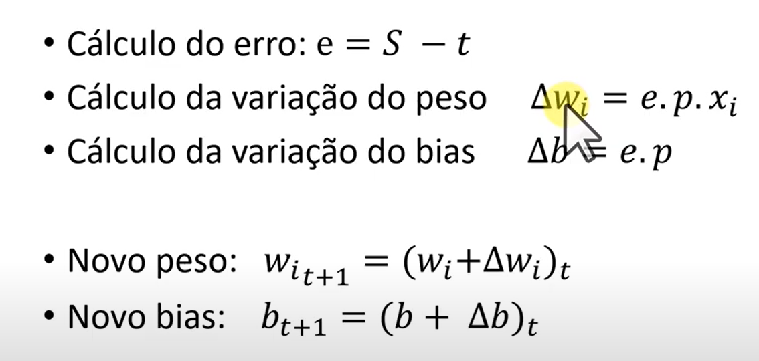
 | nw1
 |  | nbias
 | 0.7

 |  | -0.8

 | 0.5

 | nw2

PERCEOTRON
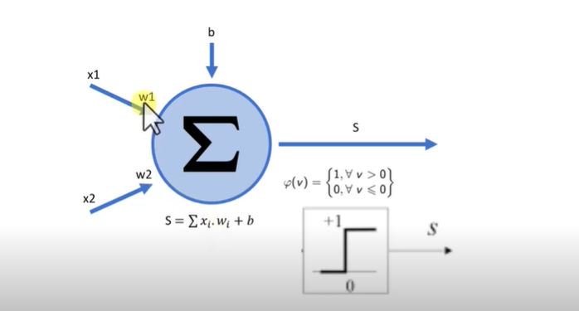
 |  |  |  |  | o t+1 da fórmula indica que o bias ou w da próxima iteração vai considerar o valor por exemplo do w mais a variação do w anterior()t.

